Sheet1
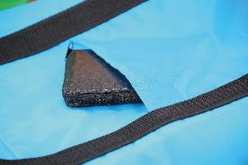
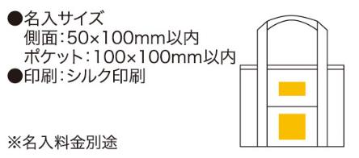
提 案 書

ソロア 保冷温ビッグトート |  | 参考上代 | ¥650 | 販売価格
 |  | （税別） |  | （税別）
【JAN】 | 4562121883703
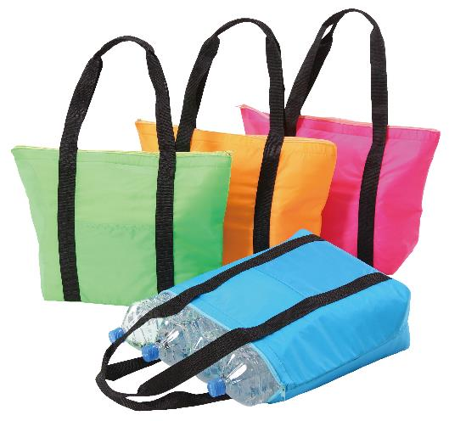  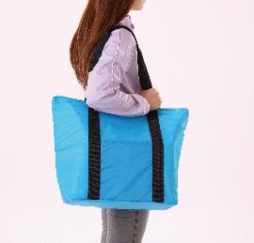 |  |  | 【商品番号】 6222-65 【本体サイズ】 350×150×350mm・120ｇ 【パッケージサイズ】 530×370×15mm・137ｇ 【個装形態】 ポリ袋入 【色・柄】 ブルー・グリーン・オレンジ・ピンク（色指定可） 【材質】 ポリエステル・アルミ蒸着フィルム 【入数】 60 【商品説明】 2リットルサイズのペットボトルが４本入る保冷温性に優れた大型のトートバッグ 【生産国】 中国

